상품제안서
발렌티노 무소음 벽시계 350RCI유광 | 상품코드: F07734

 |  |  |  |  |  |  | 02-412-0044 | www.easy1.co.kr
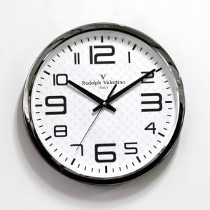

【상세/제작정보】

【인쇄/포장옵션】 | 실크 / 포장지포장

【공급단가】 | 수량 | 50~ | 100~ | 300~ | 1,000~ | 2,000~
*VAT별도 | 단가 | 14,170원 | 13,650원 | 13,120원 | 12,600원 | 12,280원

【상품 URL】 | https://dev.easy1.co.kr:443/src/goods_detail.php?gdno=7734

